Fréquentation 2
 | ANALYSE DE LA FRÉQUENTATION (partie 2)
 | François Parlant

2 | Critique du graphique de la fréquentation
 | L'agence en charge de la sécurité vous a fourni le graphique suivant.
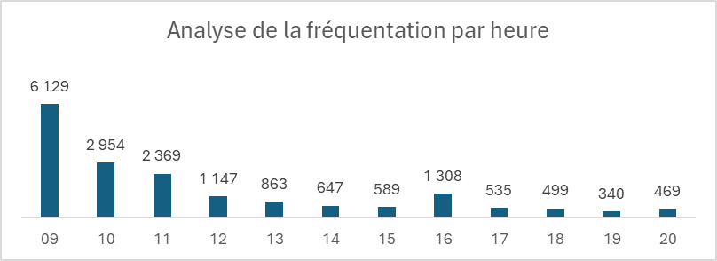

 | Mettez-vous en binôme et identifier deux critiques que l' on peut formuler sur ce graphique
 |  | En quoi est-il incomplet?
 |  | En quoi ne correspond-il pas du tout à la demande?

3 | Construisez les données qui vont vous permettre de créer le graphiques que l'on souhaite vraiment avoir

